상품제안서
16온스 롱포토머그 아델 | 상품코드: F25455

 |  |  |  |  |  |  | 02-412-0044 | www.easy1.co.kr
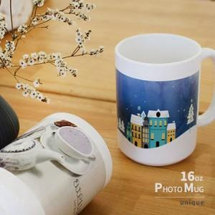

【상세/제작정보】

【인쇄/포장옵션】 | / 포장불가능

【공급단가】 | 수량 | 100~ | 300~ | 500~ | 1,000~ | 3,000~
*VAT별도 | 단가 | 4,820원 | 4,650원 | 4,470원 | 4,300원 | 4,190원

【상품 URL】 | https://easy1.co.kr:443/src/goods_detail.php?gdno=25455

